エビデンス01
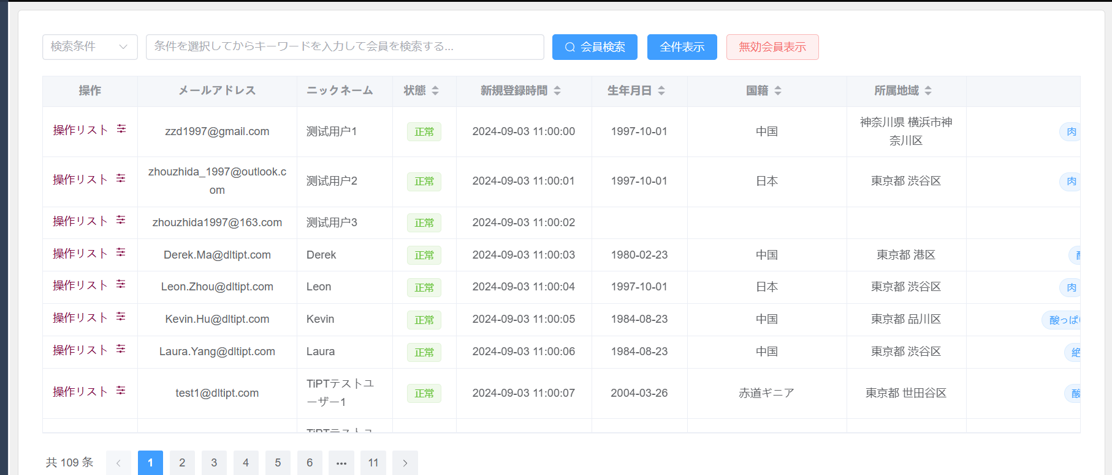
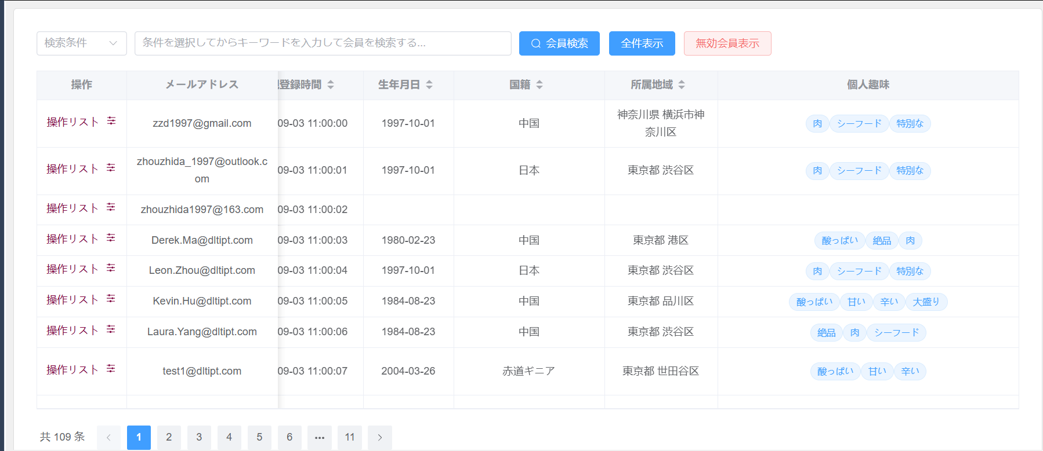
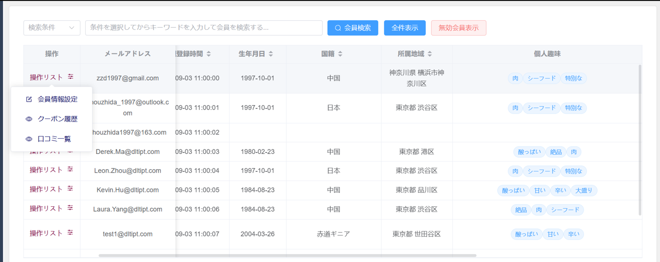
初期表示：画面が仕様通りであること
1 | 検索キーワードプルダウン
2 | 会員検索ボタン
3 | 全件表示ボタン
4 | 無効会員表示ボタン
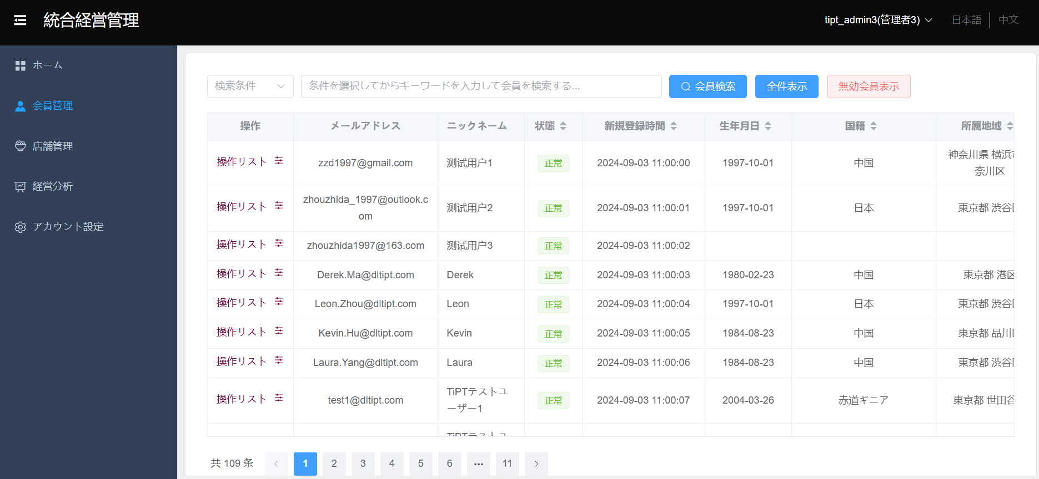

一覧情報の初期表示、ヘッダーが下記の順で表示される
5 | 操作（会員情報設定、クーポン履歴、口コミ一覧）
6 | メールアドレス
7 | ニックネーム
8 | 状態
9 | 新規登録時間
10 | 生年月日
11 | 国籍
12 | 所属地域
13 | 個人趣味

エビデンス02
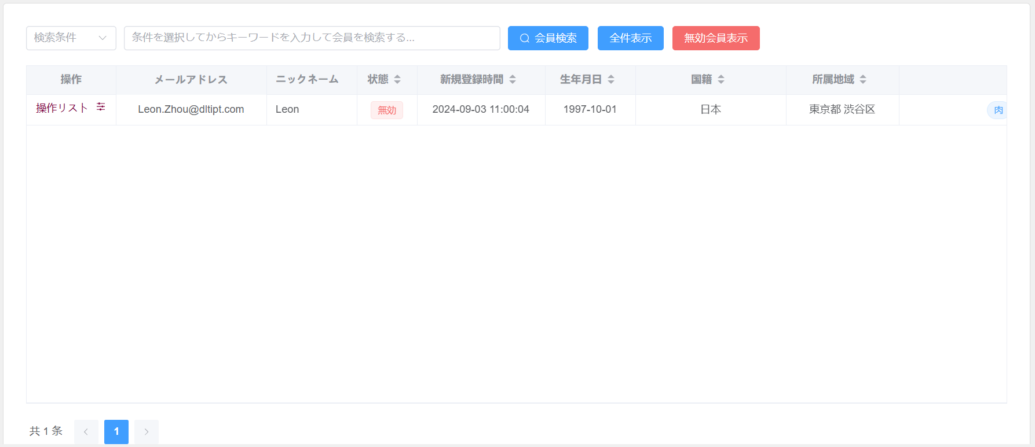
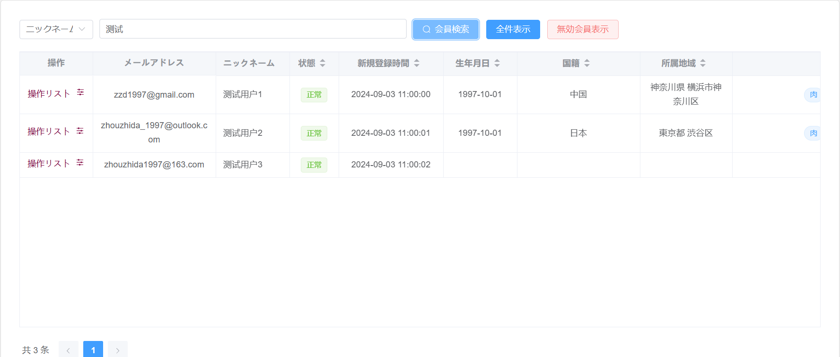
ニックネーム選択
14 | 検索条件を入力して会員検索ボタンを押下して、条件に一致した会員情報が一覧に表示される

メールアドレス選択
15 | 検索条件を入力して会員検索ボタンを押下して、条件に一致した会員情報が一覧に表示される
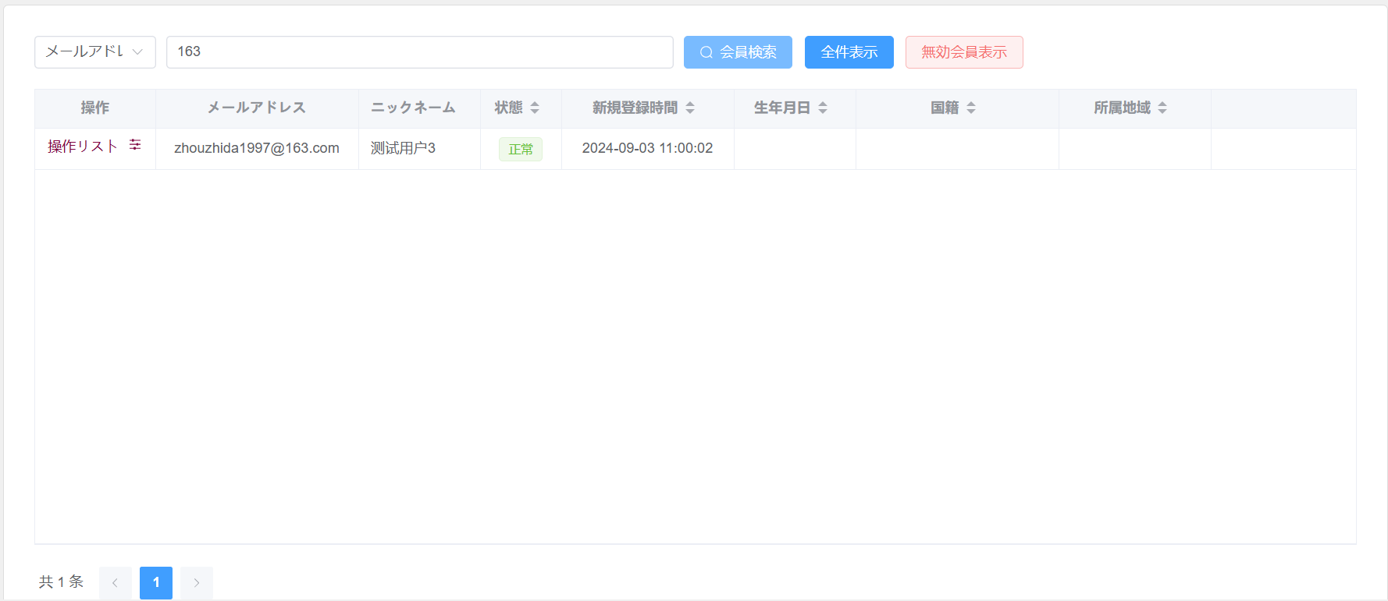

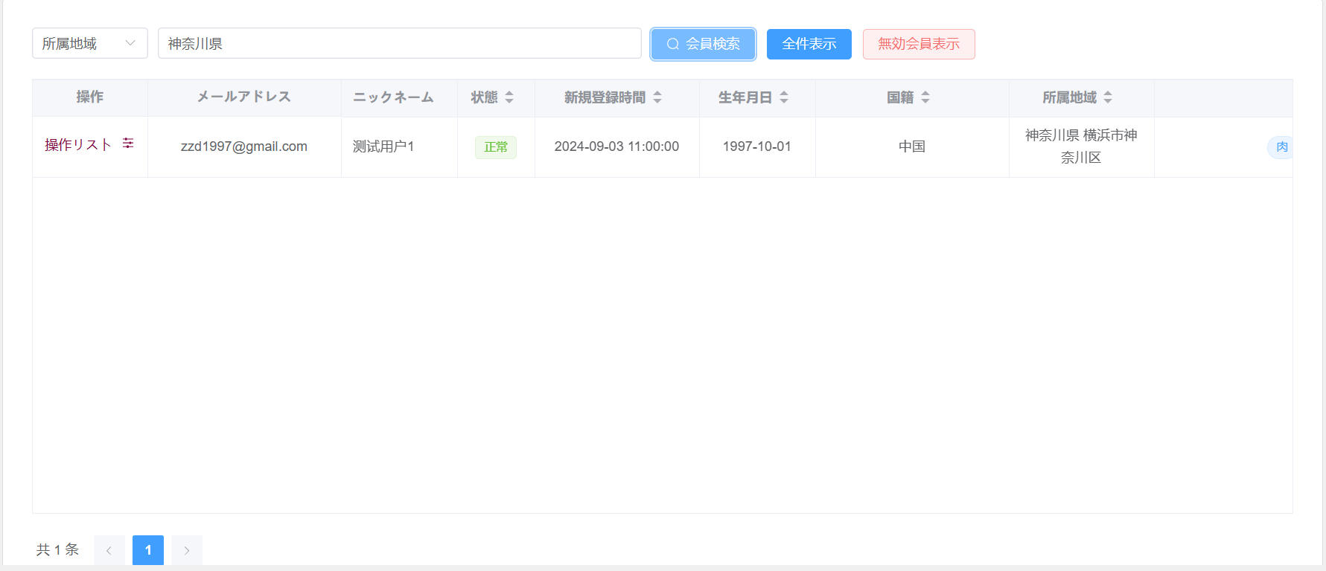
所属地域選択
16 | 検索条件を入力して会員検索ボタンを押下して、条件に一致した会員情報が一覧に表示される

個人趣味選択
17 | 検索条件を入力して会員検索ボタンを押下して、条件に一致した会員情報が一覧に表示される
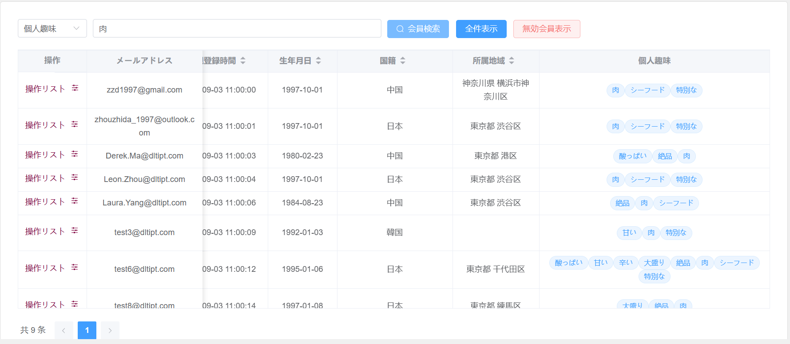

国籍
18 | 検索条件を入力して会員検索ボタンを押下して、条件に一致した会員情報が一覧に表示される
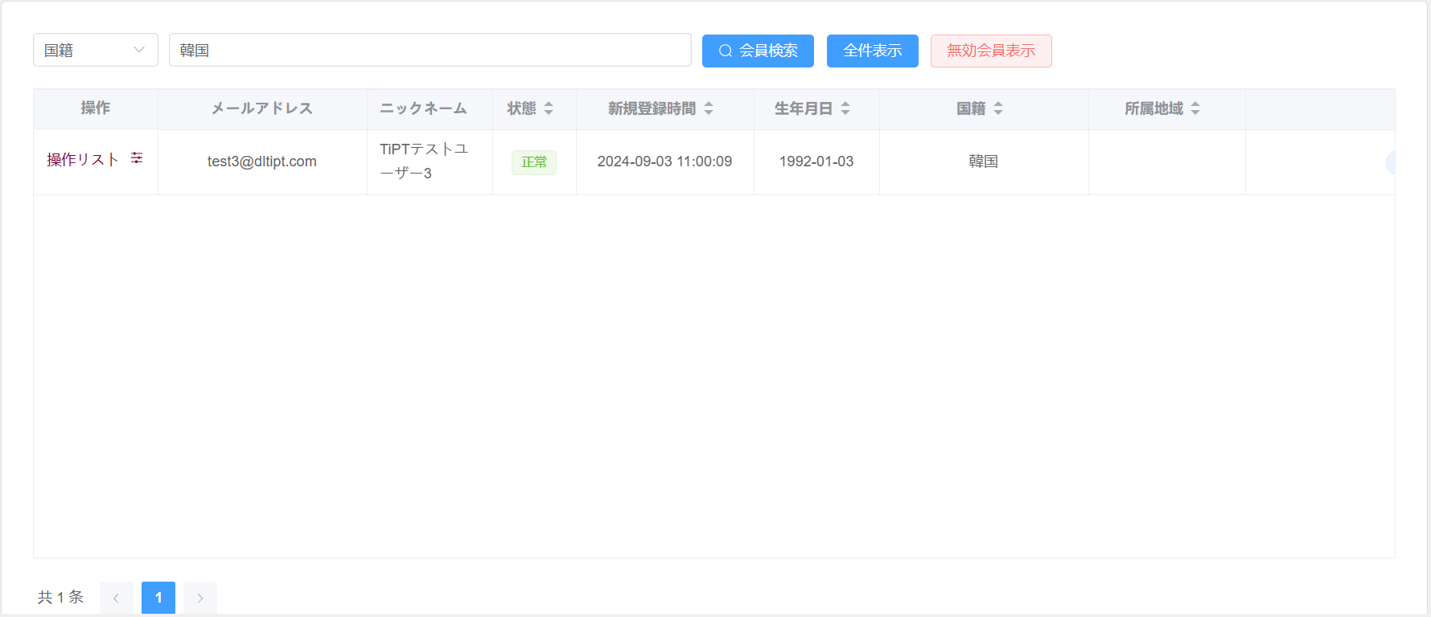

全件表示
19 | 全件表示ボタン押下して、１ページ目に10件の検索結果が表示される、会員情報件数が１０件を超えた場合にページが選択できるようになる。
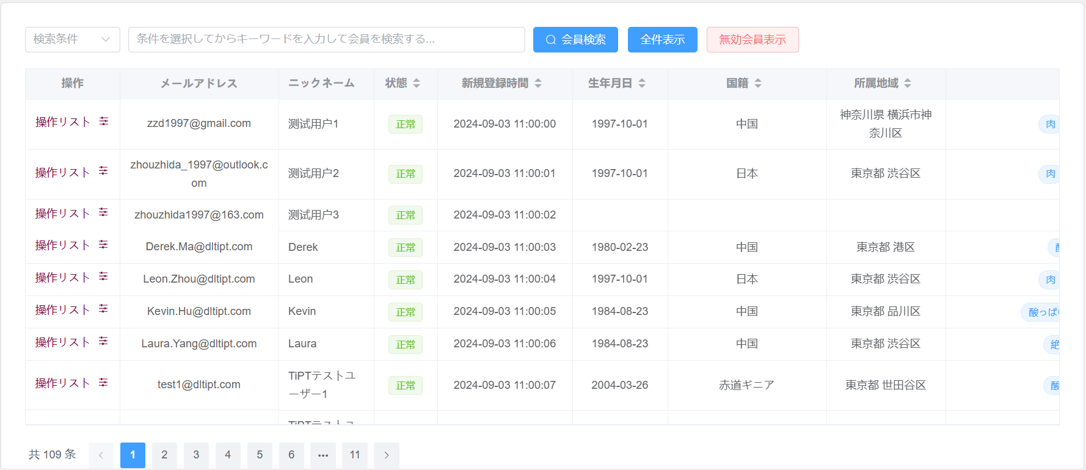

無効会員表示
 | 無効会員表示ボタン押下して、１ページ目に10件の検索結果が表示される、会員情報件数が１０件を超えた場合にページが選択できるようになる

エビデンス03
会員情報設定
21 | 操作リストから会員情報設定メニューをクリックして、会員情報設定ダイアログが表示される。
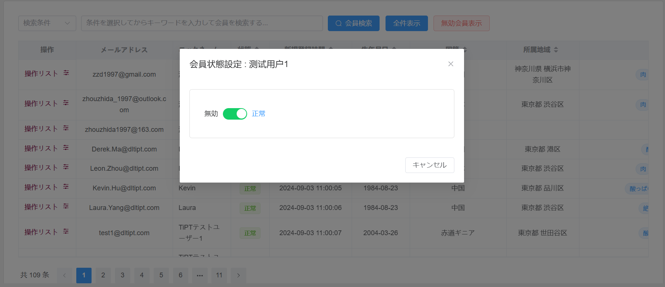

会員権限ステータスが有効
22 | 送信ボタンを押下して、会員権限を無効にする
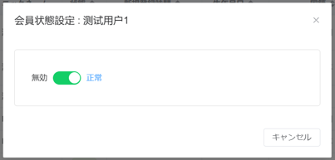

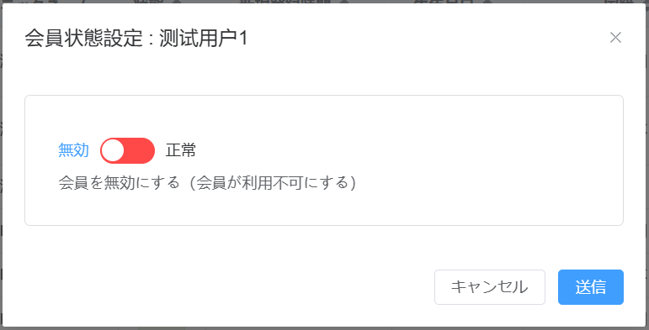

23 | キャンセルボタンを押下して、当該会員の会員権限ステータスが更新されないままダイアログが閉ざされる
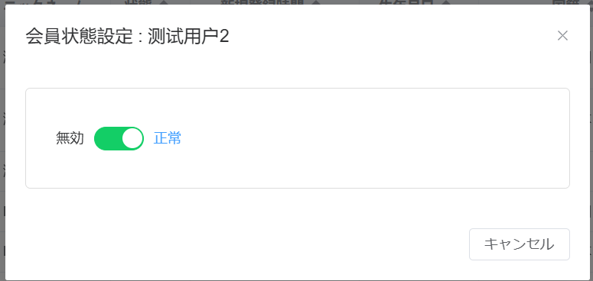



24 | ×ボタンを押下して、当該会員の会員権限ステータスが更新されないままダイアログが閉ざされる。



会員権限ステータスが無効
25 | 送信ボタンを押下して、当該会員の会員権限ステータスが更新されダイアログが閉ざされる。
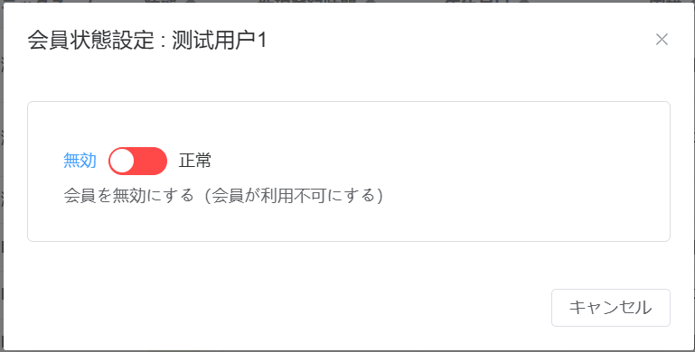

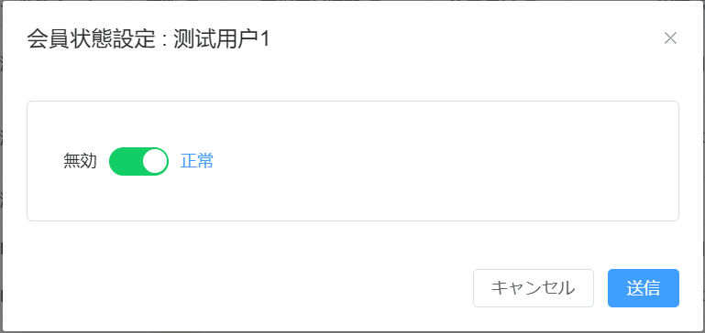

26 | キャンセルボタンを押下して、当該会員の会員権限ステータスが更新されないままダイアログが閉ざされる。
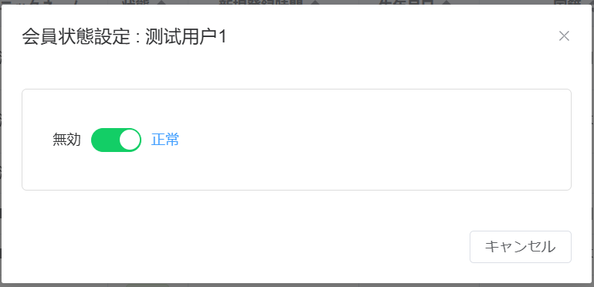

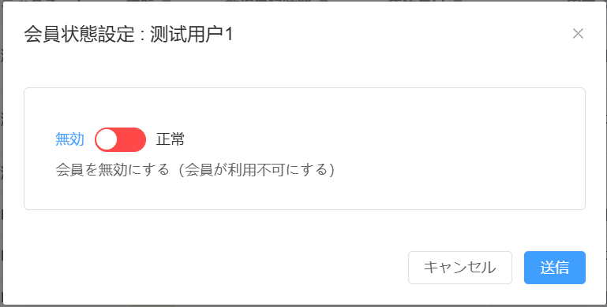

27 | ×ボタンを押下して、当該会員の会員権限ステータスが更新されないままダイアログが閉ざされる。

エビデンス04
クーポン履歴の初期表示
28 | 操作リストからクーポン履歴メニューをクリックして、クーポン履歴ダイアログが表示される（クーボン履歴 :＋会員のニックネーム）。

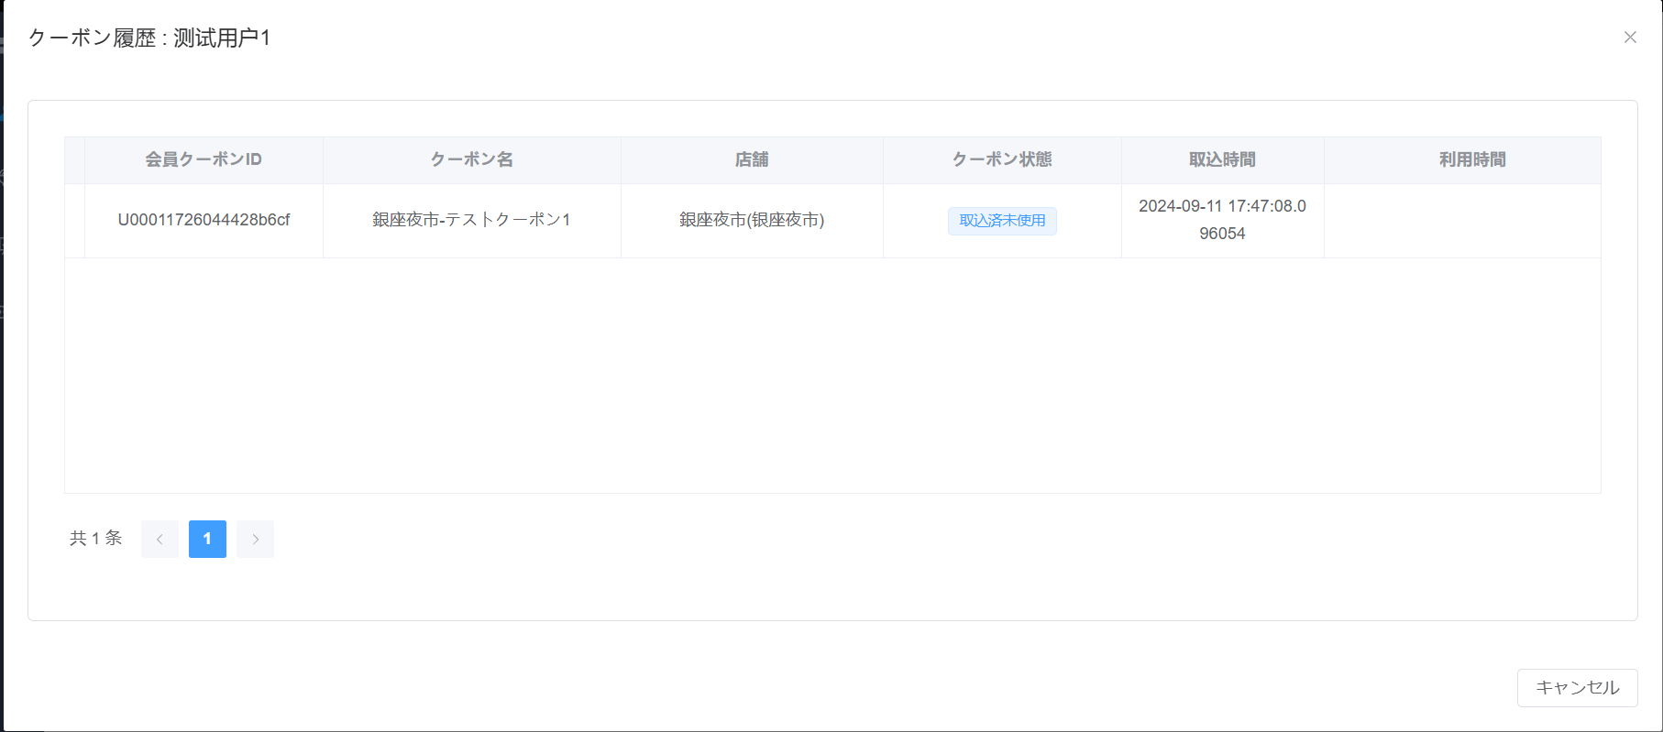

ヘッダーが下記の順で表示される
29 | 店のクーポンID
30 | 会員クーポンID
31 | クーポン名
32 | 店舗
33 | クーポン状態
34 | 取込時間
35 | 利用時間
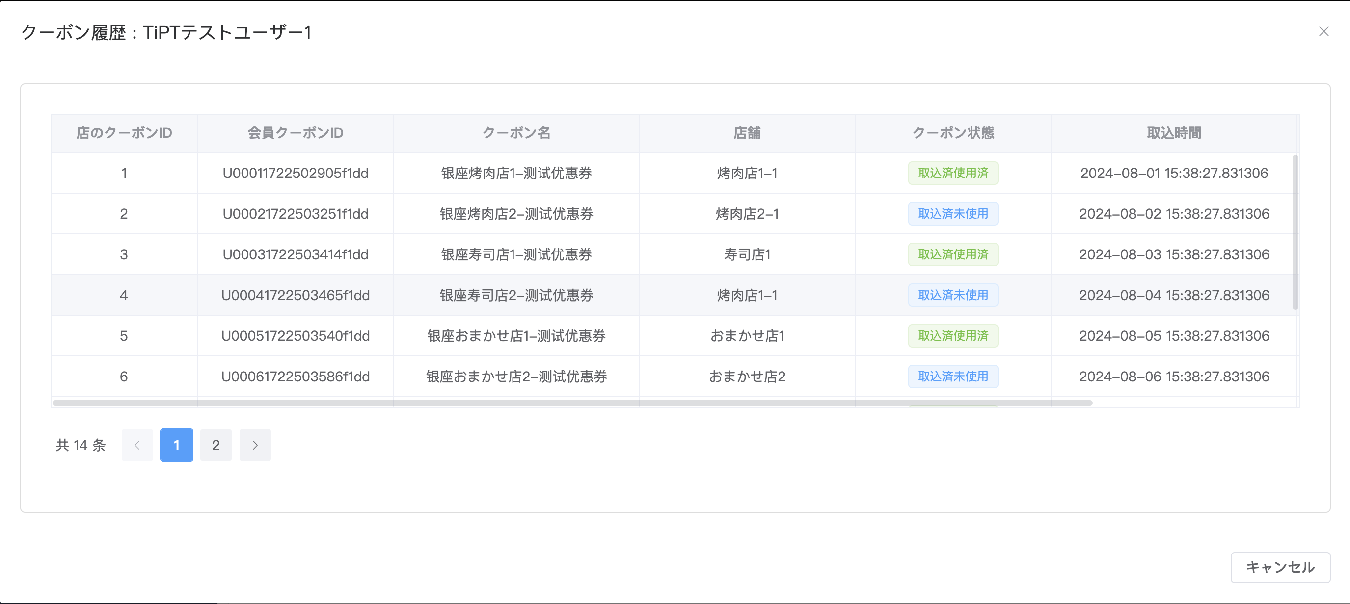

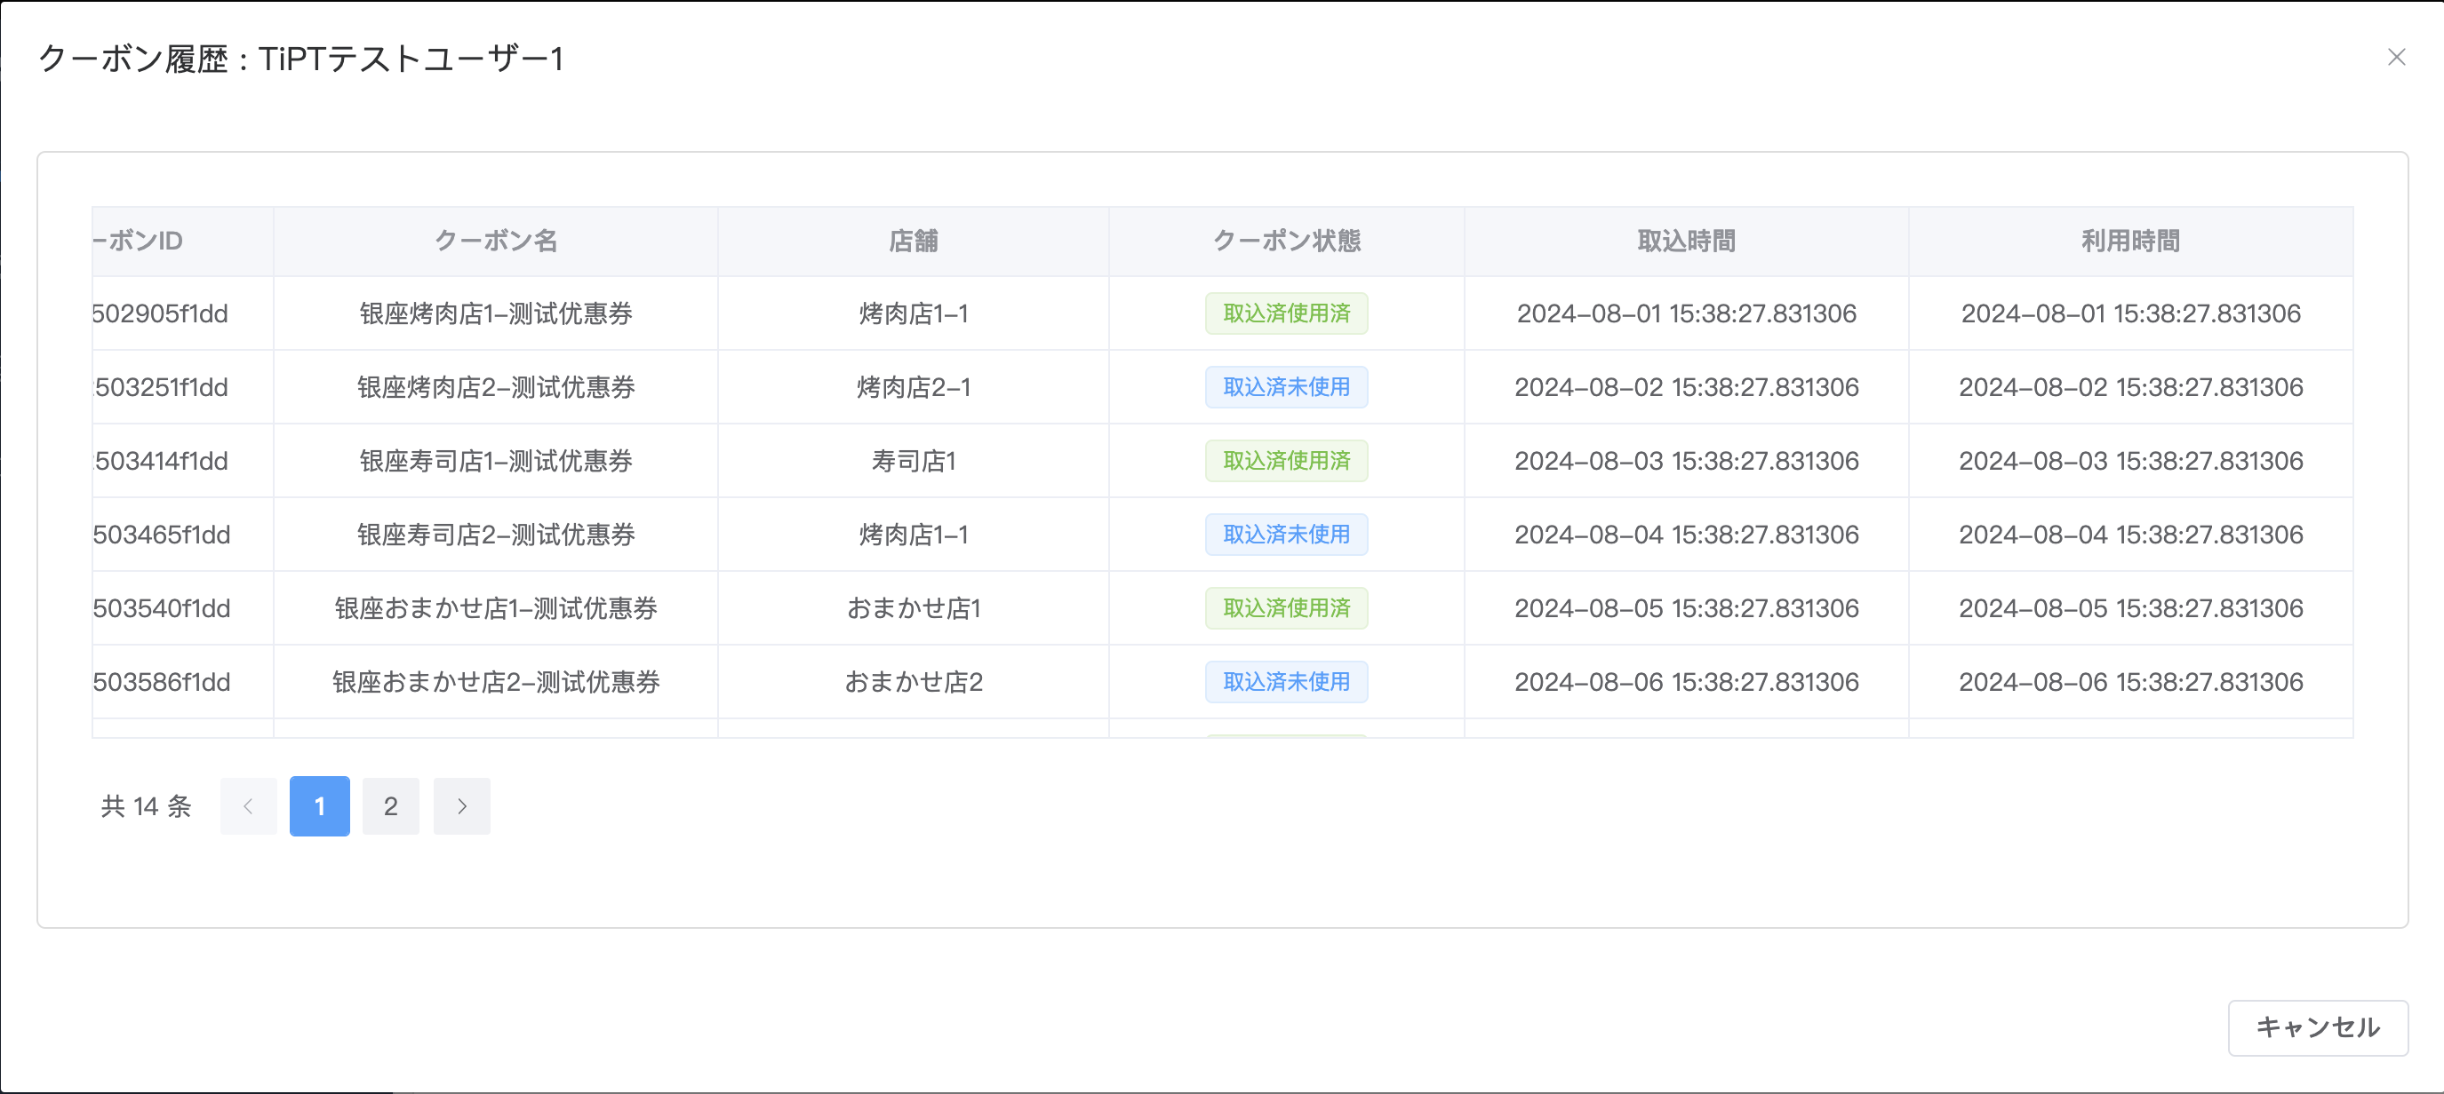

36 | 閉じるボタンを押下して、ダイアログが閉ざされ、会員管理画面が表示される。

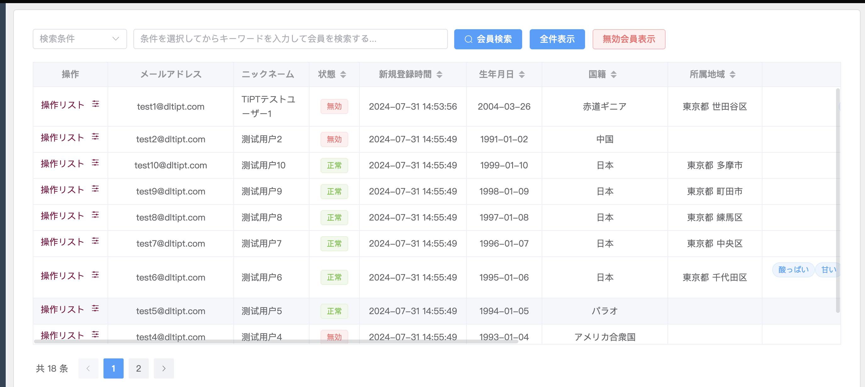

37 | Xボタンを押下して、ダイアログが閉ざされ、会員管理画面が表示される。

エビデンス05
口コミ一覧の初期表示
38 | 操作リストから口コミ一覧をクリックして、口コミ一覧ダイアログが表示される（口コミ一覧 :＋会員のニックネーム）
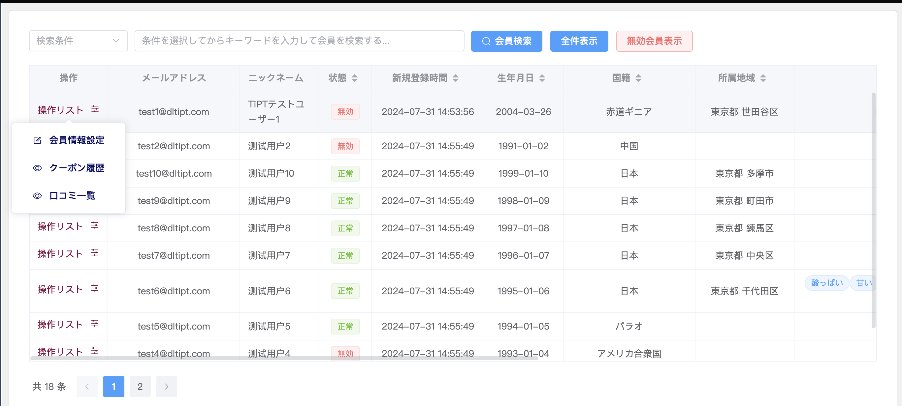

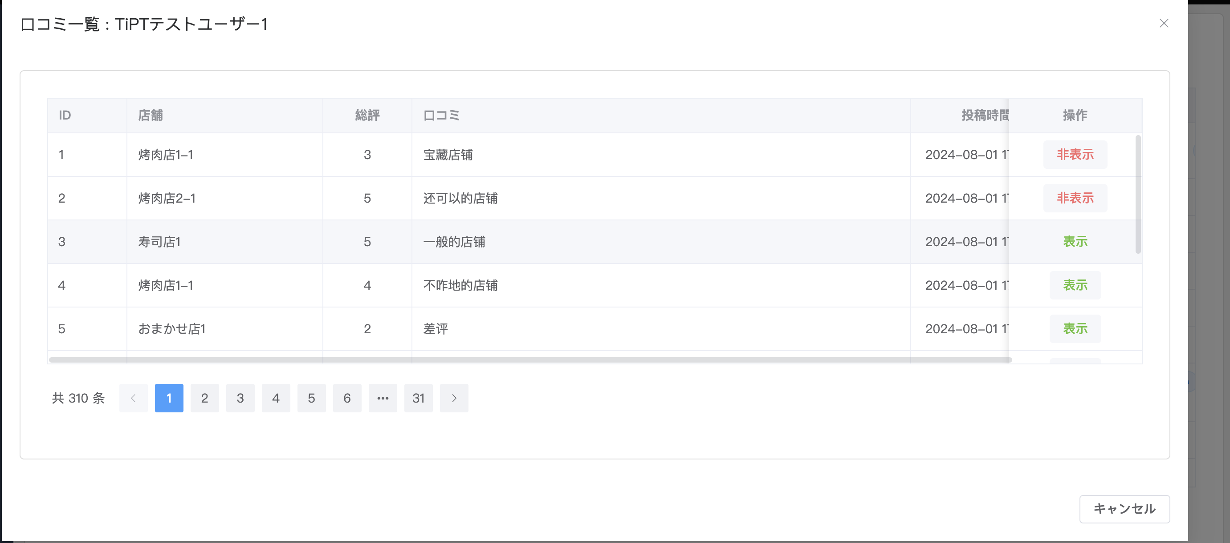

ヘッダーが下記の順で表示される
39 | ID
40 | 店舗
41 | 総評
42 | 口コミ
43 | 投稿時間
44 | 口コミ状態
45 | 操作

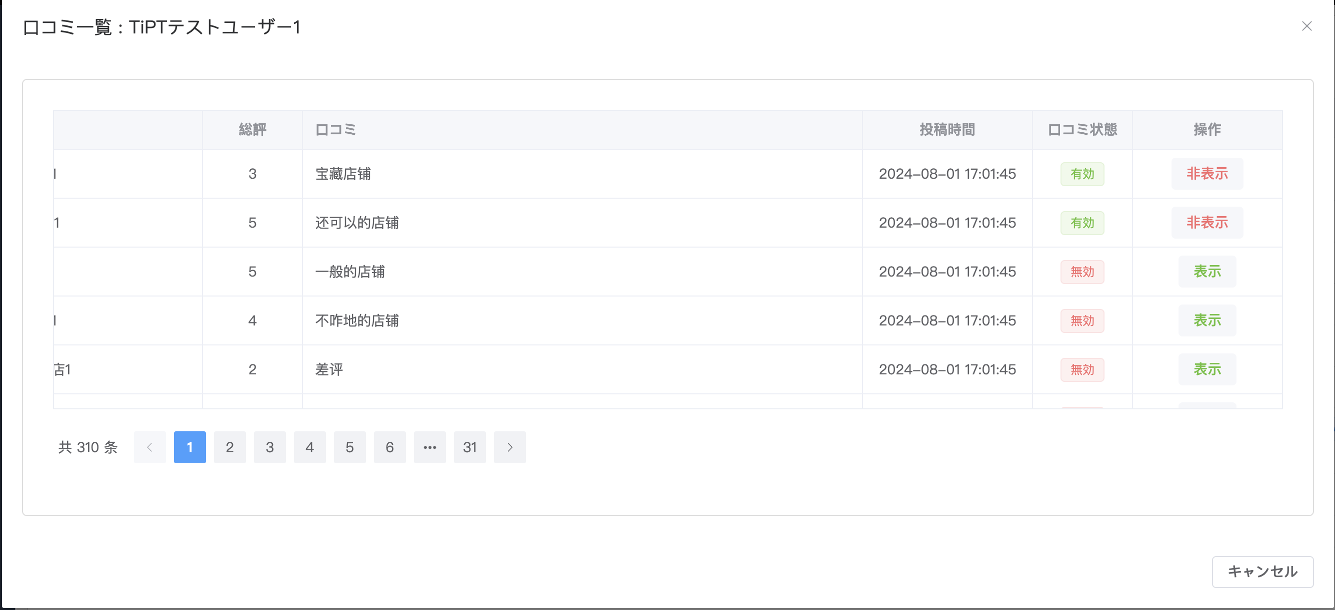

46 | 閉じるボタンを押下して、ダイアログが閉ざされ、会員管理画面が表示される。

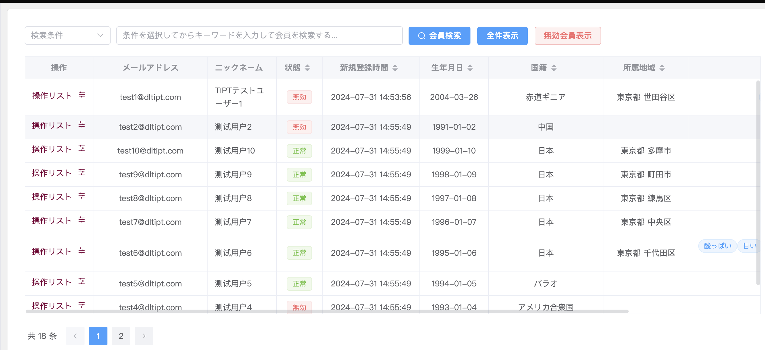

47 | Xボタンを押下して、ダイアログが閉ざされ、会員管理画面が表示される。

口コミ操作
48 | 口コミの状態が有効の場合、口コミ操作で当該口コミの状態を変更して（有効→無効）、当該口コミの状態が無効に更新される。

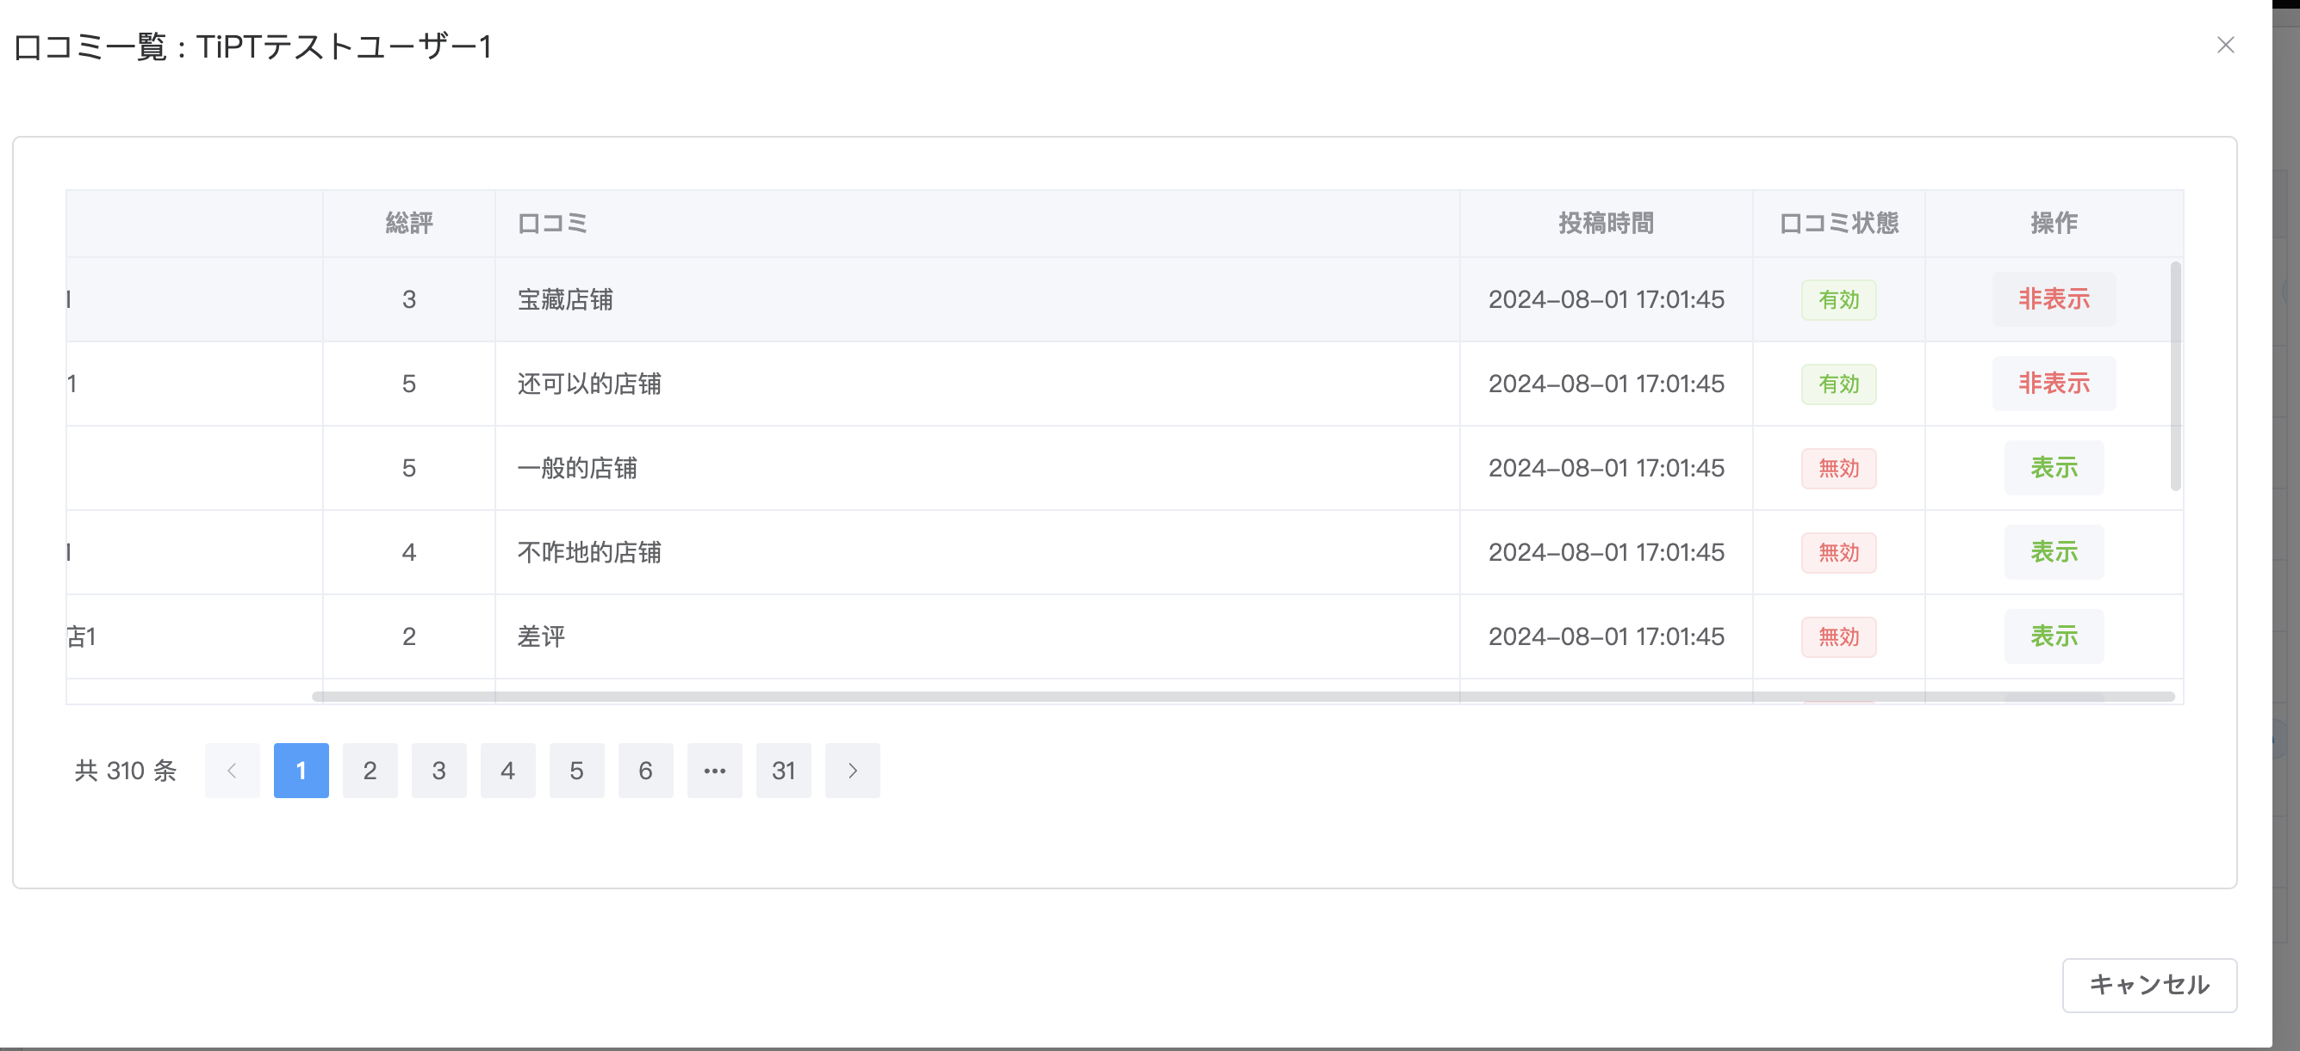

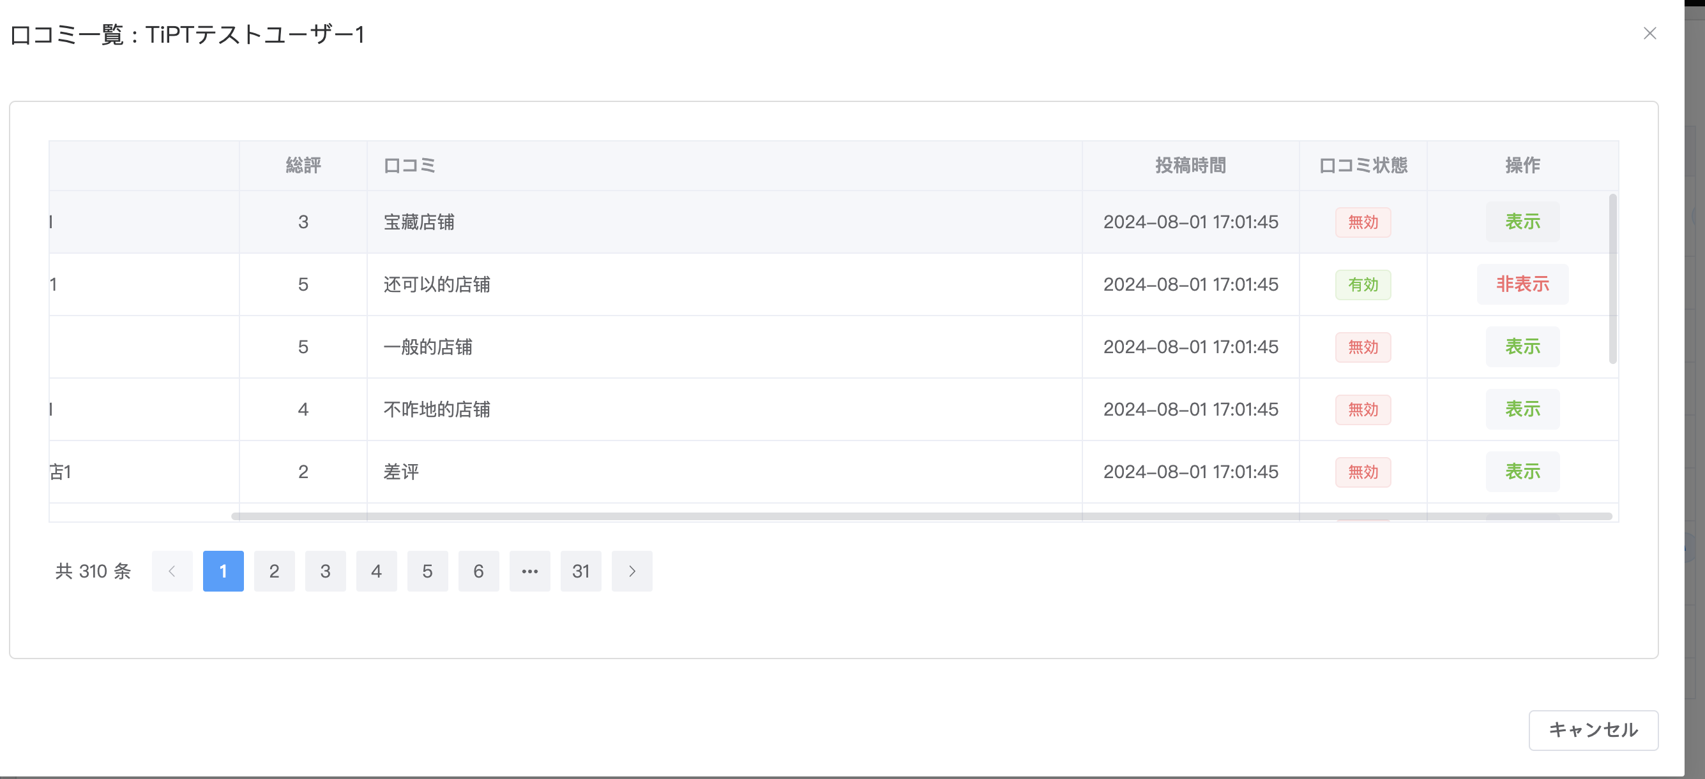

49 | 口コミの状態が無効の場合、口コミ操作で当該口コミの状態を変更して（無効→有効）、当該口コミの状態が有効に更新される。

